Planilha1
 | I | II | III | IV | V | SOMA | MEDIA | AO QUADRADO
A | 4 | 4 | 4 | 3 | 4 | 19 | 3.8 | 16 | 16 | 16 | 9 | 16 | 73
B | 5 | 4 | 4 | 3 | 3 | 19 | 3.8 | 25 | 16 | 16 | 9 | 9 | 75
C | 5 | 4 | 4 | 4 | 2 | 19 | 3.8 | 25 | 16 | 16 | 16 | 4 | 77
D | 4 | 5 | 4 | 5 | 2 | 20 | 4.0 | 16 | 25 | 16 | 25 | 4 | 86
E | 5 | 3 | 4 | 4 | 4 | 20 | 4.0 | 25 | 9 | 16 | 16 | 16 | 82

 |  |  |  |  |  | 97 | 3.88 |  |  |  |  |  | 393
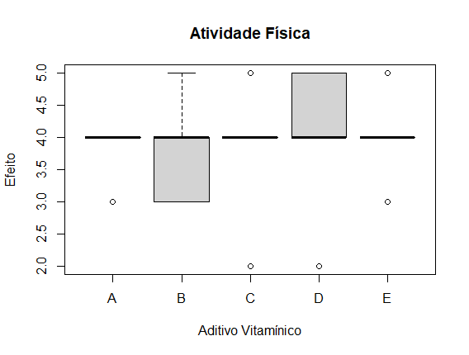
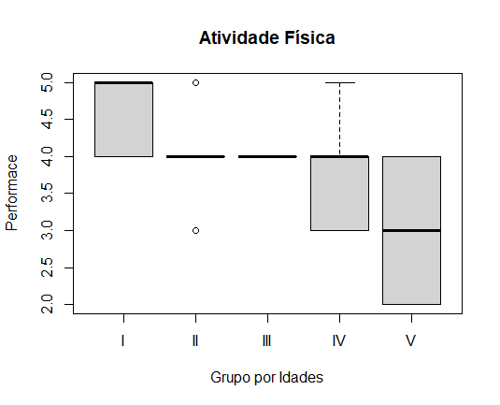
sumaValores | 376.36

SQTotal | 16.64
SQT | 0.240
SQR | 16.400

QMT | 0.060
QMR | 0.82
F | 0.073170731707

